2017

1 | Neymar
2 | Modric
3 | Dybala
4 | Marcelo
5 | Kante
6 | Luis Suarez
7 | Sergio Ramos
8 | Obalk
9 | Coutinho
10 | Mertens
11 | De Bruyne
12 | Lewandowski
13 | De Gea
14 | Kane
15 | Dzeko
16 | Griezmann
17 | Kroos
18 | Buffon
19 | Mane
20 | Falcao
21 | Messi
22 | Aubameyang
23 | Cavani
24 | Hummels
25 | Benzema
26 | C Ronaldo
27 | Hazard
28 | Bonucci
29 | Isco
30 | Mbappe

2018
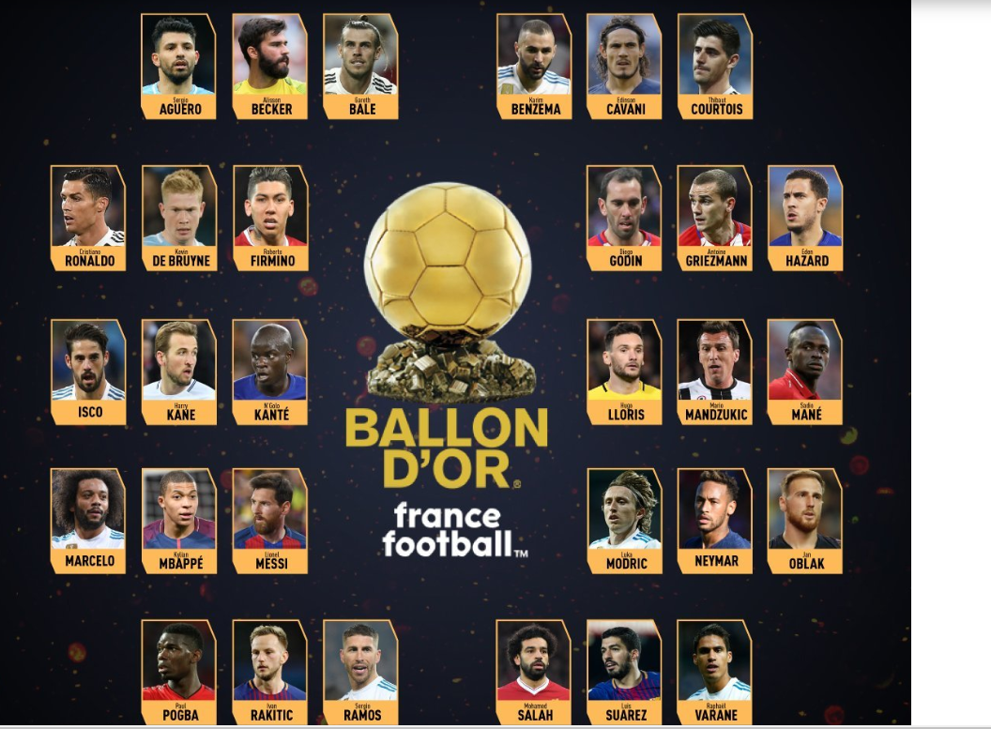
1 | Aguero
2 | Becker
3 | Bake
4 | Benzema
5 | Cavani
6 | Courtois
7 | C Ronaldo
8 | De Bruyne
9 | Firmino
10 | Godin
11 | Griezman
12 | Hazard
13 | Isco
14 | Kane
15 | Hkante
16 | Lloris
17 | Mandzukic
18 | Mane
19 | Marcelo
20 | Mbappe
21 | Messi
22 | Modric
23 | Neymar
24 | Oblak
25 | Pogba
26 | Rakitic
27 | Ramos
28 | Salah
29 | Suarez
30 | Varane

